信用交易
融资融券市场交易数据统计(2023-11-08)

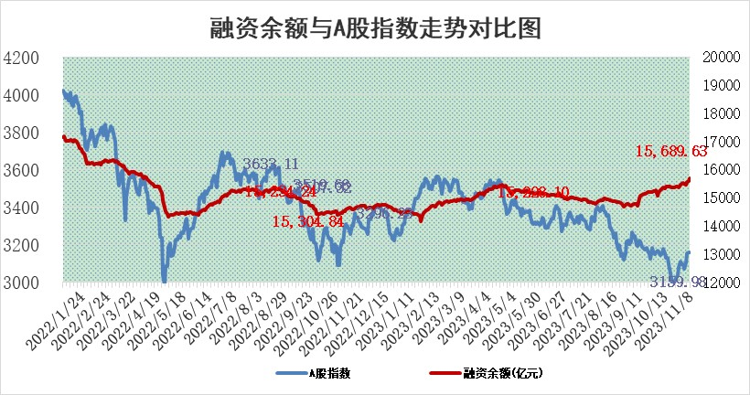
标的证券 | 融资融券余额（亿元） | 融资余额（亿元） | 融券余额（亿元） | 融资买入额（亿元） | 融资融券规模变化（亿元） | 融资余额增幅(‰) | 融券余额增幅(%)
统计数据 | 16,505.90 | 15,689.63 | 812.88 | 907.40 | 74.55 | 4.66 | 0.21

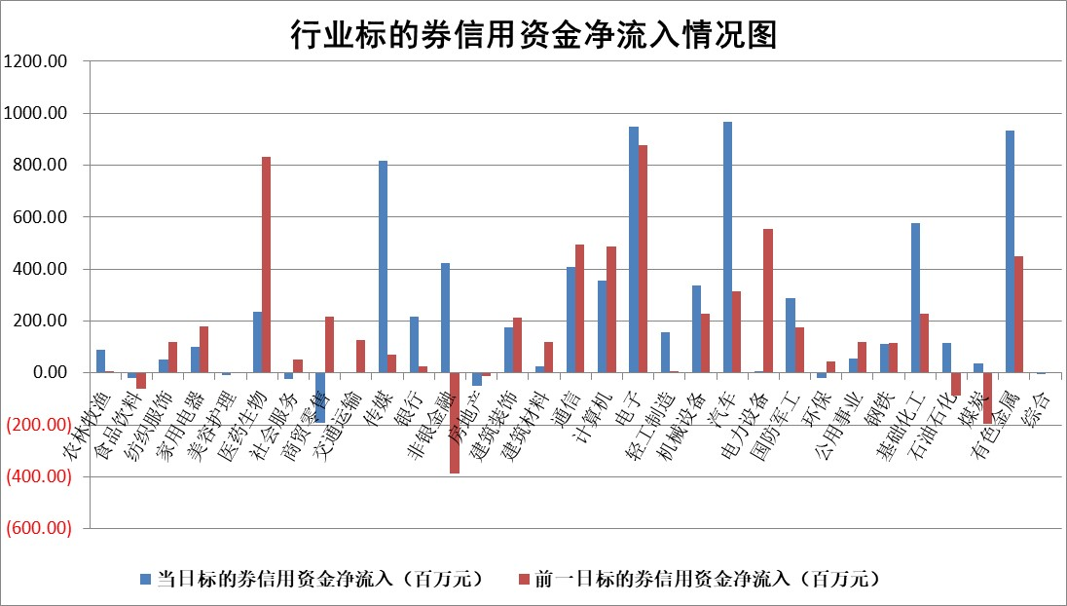

 |  |  |  |  |  |  |  | 2

标的基金代码 | 标的基金简称 | 融资余额/市值(%) | 融资余额增幅(%) | 融资买入额/成交金额(%) | （融资余额净增额-融券余额净增额）/市值(‱) | 融券余额降幅(%) | ABS[（融资余额净增额-融券余额净增额）/市值净增额-1](%)
159902 | 华夏中小板ETF | 0.00 | 0.00 | 0.00 | 0.00 | 0.00 | 100.00
159915 | 易方达创业板ETF | 3.06 | -5.33 | 93731.93 | -18.58 | -16.57 | 191.57
159919 | 嘉实沪深300ETF | 3.20 | 0.71 | 6.27 | 1.78 | -8.72 | 104.76
159920 | 华夏恒生ETF | 63.70 | 0.33 | 28.04 | 20.67 | 0.75 | 127.26
159922 | 嘉实中证500ETF | 0.96 | -0.37 | 105.19 | 3.95 | 1.92 | 215.00
159925 | 南方沪深300ETF | 0.11 | 0.31 | 0.01 | 0.03 | 0.00 | 100.08
159928 | 消费ETF | 1.05 | -0.16 | 2.31 | -0.79 | -11.29 | 96.44
159934 | 易方达黄金ETF | 248.67 | -0.20 | 15.26 | -49.47 | 0.00 | 48.54
159939 | 全指信息技术ETF | 0.88 | -1.97 | 13.05 | -1.78 | -0.36 | 104.98
159940 | 全指金融地产ETF | 0.10 | 1.22 | 0.01 | 0.12 | 0.00 | 100.18
159995 | 半导体芯片ETF | 2.52 | -0.45 | 81.28 | -1.86 | -3.36 | 118.97
159997 | 天弘中证电子ETF | 1.79 | 0.43 | 1.81 | -47.87 | -282.94 | 100.00
159998 | 天弘中证计算机主题ETF | 0.55 | -7.90 | 0.05 | -4.90 | -0.84 | 105.90
510050 | 华夏上证50ETF | 8.86 | -0.70 | 236.25 | -6.43 | -2.18 | 110.88
510180 | 华安上证180ETF | 0.53 | -0.09 | 0.97 | 0.05 | 33.69 | 100.12
510880 | 华泰柏瑞红利ETF | 0.36 | -6.41 | 0.71 | -2.92 | -15.58 | 70.32
510900 | 易方达恒生H股ETF | 81.44 | -0.06 | 8.11 | -5.26 | 0.00 | 76.92
511010 | 5年期国债ETF | 9.57 | -2.31 | 0.05 | -22.60 | 0.00 | 2398.07
511380 | 可转债及可交换债券ETF | 4.76 | 0.06 | 7.96 | 0.27 | 0.00 | 100.76
512000 | 全指证券ETF | 7.52 | 1.44 | 23.73 | 9.05 | -4.40 | 110.68
512010 | 沪深300医药卫生ETF | 4.70 | -1.02 | 96.14 | -5.13 | -1.25 | 17.37
512070 | 沪深300非银ETF | 2.09 | 5.17 | 605.33 | 10.38 | 1.77 | 110.97
512400 | 南方中证申万有色金属ETF | 2.85 | 1.92 | 0.41 | 4.26 | -8.26 | 103.83
512580 | 广发中证环保产业ETF | 1.50 | 0.18 | 0.18 | 0.26 | -0.20 | 98.68
512660 | 国泰中证军工ETF | 3.76 | 2.04 | 10.16 | 5.75 | -10.37 | 90.80
512800 | 华宝中证银行ETF | 14.48 | 0.73 | 2.15 | 14.87 | 22.60 | 18.18
512980 | 广发中证传媒ETF | 0.91 | 2.12 | 162.10 | 1.98 | 0.67 | 99.09
515030 | 华夏中证新能源汽车ETF | 2.51 | 0.45 | 13.19 | 5.25 | 11.42 | 125.47
515050 | 华夏中证5G通信主题ETF | 1.26 | 0.70 | 4.40 | 0.51 | -8.34 | 101.42
515070 | 华夏中证人工智能ETF | 2.93 | -1.02 | 2.76 | -3.13 | -0.91 | 101.89
标的股票比较指标 |  | 融资余额/流通A股市值(%) | 融资余额增幅(%) | 融资买入额/成交金额(%) | （融资余额净增额-融券余额净增额）/流通A股市值(‱) | 融券余额降幅(%) | ABS[（融资余额净增额-融券余额净增额）/流通A股市值净增额-1](%)
前十名标的个股 |  | 阳光城 | 新莱应材 | 帝奥微 | 蕾奥规划 | 申菱环境 | 华友钴业
 |  | 搜于特 | 热景生物 | 阳光诺和 | 热景生物 | 金杯电工 | 金钟股份
 |  | 紫鑫药业 | 蕾奥规划 | 和达科技 | 凯格精机 | 海兴电力 | 帝奥微
 |  | 嘉凯城 | 凤凰传媒 | 科捷智能 | 强瑞技术 | 莱美药业 | 零点有数
 |  | 宋都股份 | 和达科技 | 福成股份 | 亚通股份 | 佳电股份 | 派能科技
 |  | 美好置业 | 天德钰 | 国信证券 | 龙溪股份 | 欢乐家 | 中科蓝讯
 |  | 中天金融 | 龙溪股份 | 诺诚健华 | 阳光诺和 | 波导股份 | 苏大维格
 |  | 庞大集团 | 帝奥微 | 鲁信创投 | 顺网科技 | 深城交 | 泰晶科技
 |  | 泽达易盛 | 新天绿能 | 福建水泥 | 华友钴业 | 蕾奥规划 | 博力威
 |  | 蓝光发展 | 龙源电力 | 新潮能源 | 帝奥微 | 申达股份 | 普蕊斯
后十名标的个股 |  | 步步高 | 恒帅股份 | 天威视讯 | 恒帅股份 | 福建高速 | 北摩高科
 |  | 鸿达兴业 | 皇庭国际 | 顾家家居 | 百川畅银 | 合康新能 | 利元亨
 |  | 天沃科技 | 峰岹科技 | 步步高 | 宜通世纪 | 福昕软件 | 翔丰华
 |  | 金圆股份 | 麦澜德 | 鸿达兴业 | 天音控股 | 天娱数科 | 波导股份
 |  | 哈工智能 | 黔源电力 | 天沃科技 | 麦澜德 | 乐惠国际 | 青木股份
 |  | 正邦科技 | 太极集团 | 金圆股份 | 皇庭国际 | 亚通股份 | 意华股份
 |  | 华铁股份 | 菱电电控 | 哈工智能 | 菱电电控 | 香雪制药 | 新五丰 | ;
 |  | 中国中期 | 天音控股 | 正邦科技 | 菲菱科思 | 时代出版 | 工大高科
 |  | 慧辰股份 | 智明达 | 华铁股份 | 青达环保 | 华闻集团 | 龙芯中科
 |  | 新华联 | 中洲特材 | 中国中期 | 智明达 | 华仁药业 | 金枫酒业
说明：1.以上普通交易数据和信用交易数据皆以交易日收盘后数据为基准；2.上述标的证券总数据只计算标的证券市场总数据，不包括从标的证券中调出去标的证券数据，所以与交易所公布的总值略有不同； 3.上述行业采用申万一级行业分类；4.以上标的基金和标的个股中比较的6个指标值中：前5个（从左至右）为正向指标，值越大排名越靠前；第6个为逆向指标，值越小，排名越靠前；5.第6个指标中ABS[]表示求绝对值，其主要用于考量信用资金相对净流入对股价相对净变化的贡献程度；6.数据来源：wind，交易所。

 | 证券代码 | 新增融资余额 | 融资买入额 | 融资买入增幅前10
远大智能 | 002689 | 28175353 | 42268582 | 199%
亚太股份 | 002284 | 21555247 | 34242865 | 82%
赛诺医疗 | 688108 | 72122899 | 101076547 | 78%
湖南发展 | 000722 | 66023557 | 137112987 | 75%
柘中股份 | 002346 | 14584119 | 36845980 | 58%
国城矿业 | 000688 | 24683149 | 48240585 | 54%
兆新股份 | 002256 | 1985058 | 4066269 | 52%
凯美特气 | 002549 | 33806472 | 61340055 | 52%
华昌达 | 300278 | 13474542 | 19303225 | 48%
新华联 | 000620 | 27311937 | 39201759 | 43%

 | 证券代码 | 新增融资余额 | 融资买入额 | 融资买入增幅前10
兔宝宝 | 002043 | 73310337 | 89923983 | 334%
捷昌驱动 | 603583 | 26026415 | 31686727 | 262%
湘财股份 | 600095 | 94196837 | 132280449 | 252%
中谷物流 | 603565 | 49103883 | 60098371 | 234%
中青宝 | 300052 | 24215352 | 31377809 | 98%
顾家家居 | 603816 | 138518545 | 188424210 | 78%
喜临门 | 603008 | 31503289 | 48351944 | 77%
财信发展 | 000838 | 10831830 | 17666790 | 74%
苏州银行 | 002966 | 10578096 | 19143736 | 72%
金诚信 | 603979 | 23858538 | 36098133 | 60%

